상품제안서
물티슈20매 휴지10매 크린랲30매 치약칫솔 생활지킴이 4종세트 | 상품코드: F28707

 |  |  |  |  |  |  | 02-412-0044 | www.easy1.co.kr
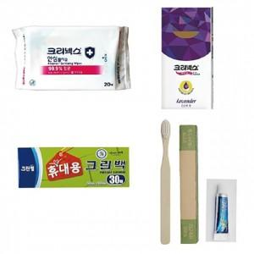

【상세/제작정보】 | 기본수량 미만 인쇄시 비용 추가. 스티커 제작및 부착 비용 별도 문의.

【인쇄/포장옵션】 | / 포장불가능

【공급단가】 | 수량 | 150~ | 300~ | 450~ | 1,000~ | 3,000~
*VAT별도 | 단가 | 3,240원 | 3,180원 | 3,100원 | 3,050원 | 2,970원

【상품 URL】 | https://dev.easy1.co.kr:443/src/goods_detail.php?gdno=28707

